2500гр


 | Состав новогоднего подарка весом 2500 гр:

 | Наименование кондитерских изделий | Производитель | Кол-во штук
 | Конфеты
НОВОГОДНИЙ ПОДАРОК | Сладкая капля | Объединенные кондитеры КФ "Пензенская" | 2
Рождественский домик | Красный мак | Объединенные кондитеры "Красный Октябрь" | 2
 | Кара-кум | Объединенные кондитеры "Красный Октябрь" | 2
 | Хрустальное озеро | КФ "АККОНД" | 2
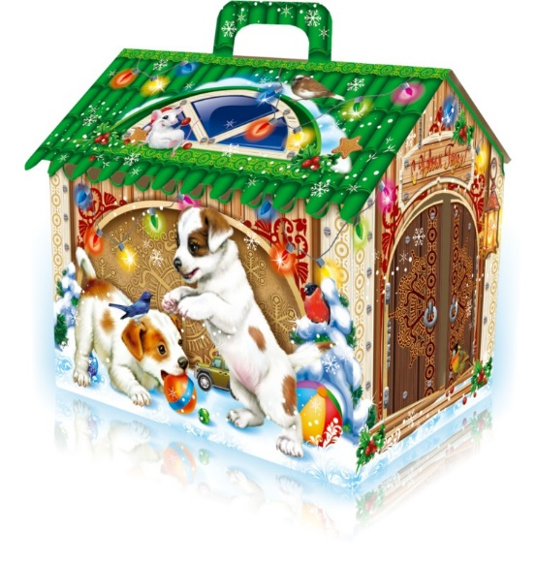
 | Снежная особа | КФ "Невский Кондитер" | 2
 | Доброе утро | ООО "Кубанская Кормилица" | 2
 | Снегири | КФ "Коммунарка" | 2
 | Цифрики/Буквики | КФ "Невский Кондитер" | 2
 | Триумф | Объединенные кондитеры "Красный Октябрь" | 2
 | Бабаевские трюфельный крем | Объединенные кондитеры КК "Бабаевский" | 1
 | Вдохновение крем | Объединенные кондитеры КК "Бабаевский" | 1
 | Добрянка | КФ "АККОНД" | 1
 | Рулада фундук/арахис/сливки | КФ "АККОНД" | 1
 | Шарбон | ООО "Кубанская Кормилица" | 2
Дополнен диском со сказками | Восточный грильяж | Объединенные кондитеры "Рот Фронт" | 2
Вес подарка: 2500 гр. | Грильяж с арахисом | КФ "Коммунарка" | 2
 | Миндаль в шоколаде | КФ "Озерский сувенир" | 2
 | Фундук в шоколаде | КФ "Озерский сувенир" | 2
ООО "Конфетти" | Ореховый блюз(фрукты+орехи в шоколаде) | КФ "Микаэлло" | 1
г. Белгород ул. Студенческая 21А | Чернослив в шоколаде | КФ "Микаэлло" | 1
тел. 8(4722)20-25-20, 58-97-71 | Абрикос в шоколаде | КФ "Микаэлло" | 1
www.konfetti.pro | Банан с шоколаде | КФ "Микаэлло" | 1
belgorod@konfetti.pro | Персик в шоколаде | КФ "Микаэлло" | 1
 | Финик в шоколаде | КФ "Микаэлло" | 1
 | Мандарин в шоколаде | КФ "Микаэлло" | 1
 | Сливочная МУ | КФ "Невский Кондитер" | 1
 | Каникулы | Объединенные кондитеры КФ "Пензенская" | 1
 | Сказка веселая карусель | Объединенные кондитеры КФ "Пензенская" | 2
 | Лакомка мол-шок вкус | Объединенные кондитеры "Рот Фронт" | 2
 | Красная шапочка | Объединенные кондитеры "Красный Октябрь" | 2
 | Сказочный гном | ООО "Кубанская Кормилица" | 1
 | Петровский Форт | КФ "Невский Кондитер" | 2
 | Ешкина коровка супер сгущенка | Объединенные кондитеры "Рот Фронт" | 2
 | Веселая щучка | КФ "Сласти" | 2
 | Заодно | КФ "Коммунарка" | 2
 | Медунок | КО "Славянка" | 2
 | Трюфелька/Буренкина любовь | КФ "Пермская" | 2
 | Crazy/Мега фрукт | КФ "Пермская" | 2
 | Мега шоко/Milk Bell | КФ "Пермская" | 2
 | Марс мини | ООО "Марс" | 2
 | Твикс мини | ООО "Марс" | 2
 | Сникерс мини | ООО "Марс" | 2
 | Мюзикл | КФ "Невский Кондитер" | 2
 | Фарс | КО "Славянка" | 2
 | Супер степ | КО "Славянка" | 2
 | Нуга в шоколаде | КЦ "Мерлетто" | 2
 | Аленка пряничная сказка | Объединенные кондитеры "Красный Октябрь" | 2
 | Наслаждение цукаты/слоеная нуга | Объединенные кондитеры "Красный Октябрь" | 2
 | Суфле Сливочная Му | КФ "Невский Кондитер" | 1
 | Zoo-Zoo белый медведь/пингвин/панда | КФ "Сириус" | 3
 | Традиционные саше | КФ "Невский Кондитер" | 2
 | Сливки детям йогурт/шоколад/клубника | КФ "Невский Кондитер" | 2
 | Венецианские тайны | КФ "Невский Кондитер" | 2
 | Аленка крем-брюле купол | Объединенные кондитеры "Красный Октябрь" | 2
 | Мишка | Объединенные кондитеры "Рот Фронт" | 2
 | Пожужжим | КФ "Невский Кондитер" | 2
 | Звонкое лето клубника/черная смородина | Объединенные кондитеры "Рот Фронт" | 2
 | Левушка | КО "Славянка" | 2
 | Восточный базар | Объединенные кондитеры КФ "ТАКФ" | 2
 | Халва в шоколаде | КФ "Азовская" | 1
 | Козинак в шоколаде | КФ "Азовская" | 1
 | Коровка | КФ "Вольский кондитер" | 2
 | Ирис Забава с молочным вкусом | Объединенные кондитеры "Красный Октябрь" | 1
 | Карамель
 | Капелька жевательная | КФ "АККОНД" | 3
 | Морозочка со сгущ молоком | КФ "Невский Кондитер" | 2
 | Веселые дольки | КФ "Невский Кондитер" | 3
 | Ягодка к ягодке | КФ "АККОНД" | 3
 | Штучные кондитерские изделия
 | Шоколад молочный 90гр | КФ "Победа" | 1
 | Шоколад молочный 50гр | КО "Славянка" | 1
 | Мармелад Жевательный 35гр | КО "Славянка" | 1
 | Шоколадный батончик 42гр | КО "Славянка" | 1
 | Десерт 22гр | КО "Славянка" | 2
 | Драже 50гр | КО "Славянка" | 1
 | Аэробар пористый 28гр | КФ "Золотая Русь" | 1
 | Жевательная резинка 4гр | КФ "Золотая Русь" | 1
 | Зефир Обожайка 32гр | Объединенные кондитеры КФ "Пензенская" | 1
 | Ломтишка десерт 30гр | КФ "АККОНД" | 1
 | Шоколад Киндер Макси 21 гр | Ферреро | 1
 | Шоколадная фигурка на палочке Чоко Той 15 гр | КФ "Сибирь" | 1
 | Жевательная конфета Фрутти 10 гр | ТД "Холодок" | 1
 | Леденец на палочке 12 гр | ТД "Холодок" | 1
 | Итого: |  | 135

